Sheet1
1. Cách cài 1 app vào trong board để bán :
 |  |  |  |  |  | Lưu ý: | đặt tên file, folder không được chứa đấu cách
 |  |  |  |  |  |  | không sử dụng tiếng việt có dấu

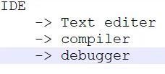
2. Các công cụ lập trình trên Windown:

 | text editer: vi // sử dụng trên 1 số board chỉ có màn hình conso, sửa 1 file nhỏ ,đơn giản như file config
 |  | vi tenfile
 |  |  | 📝 Các chế độ trong vi

 |  |  | 1. Normal mode (mặc định khi mở file)

 |  |  | Dùng để di chuyển, xóa, copy, lưu, thoát,...

 |  |  | Nhấn Esc để quay về chế độ này từ bất kỳ chế độ nào.

 |  |  | 2. Insert mode (chế độ nhập văn bản)

 |  |  | Nhấn i để vào insert mode.

 |  |  | Gõ nội dung.

 |  |  | Nhấn Esc để quay lại normal mode.

 |  |  | Thoát ấn :wq

 |  | cmd : cat tenfile để đọc file bằng màn hình conlso.

 | compiler: GCC
 |  | gcc -o -g tenfile file.c // trong đó -o là định dạng file object, -g là option debug (nhúng src code vào file binary -> sử dụng 1 số tool để chuyển file.bin về file.c)

 | debugger:
 |  | objdump -D -S tenfile_oj > file.txt // dịch ngược file binary được build dưới option -g về file text
 |  | gdb file_obj
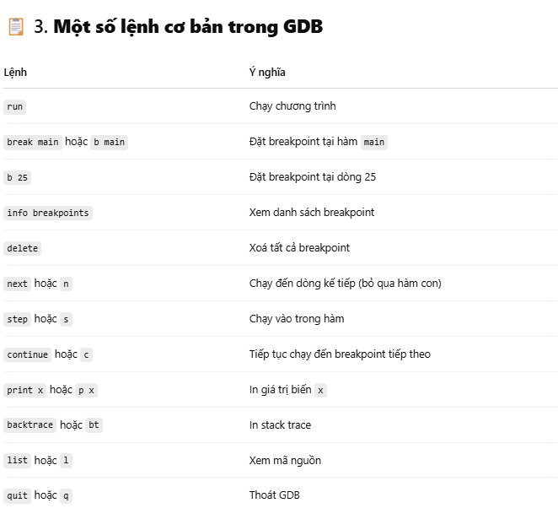

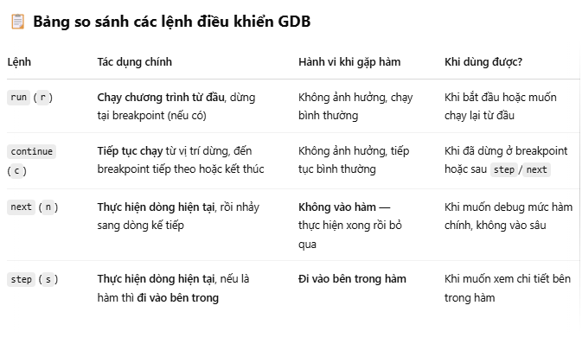

BÀI TẬP:
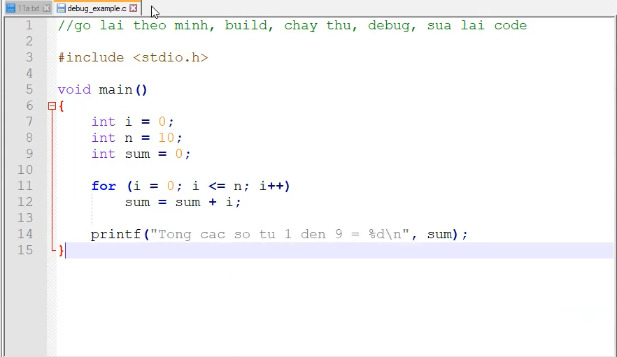
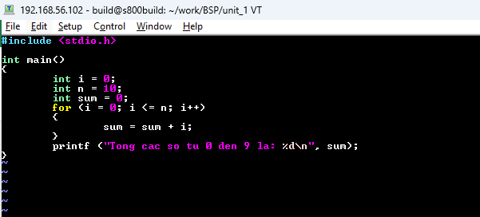
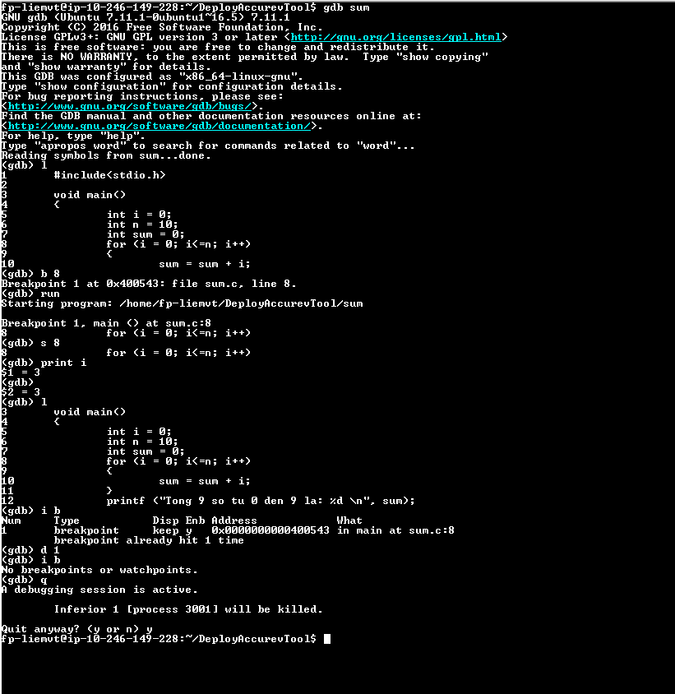

3. Bộ công cụ tìm kiếm src code:
 |  | + command line:
 |  |  | grep -nrwI

 |  |  | cscope
 |  |  |  | cscope -R -p4
 |  |  |  | Ctrl + D

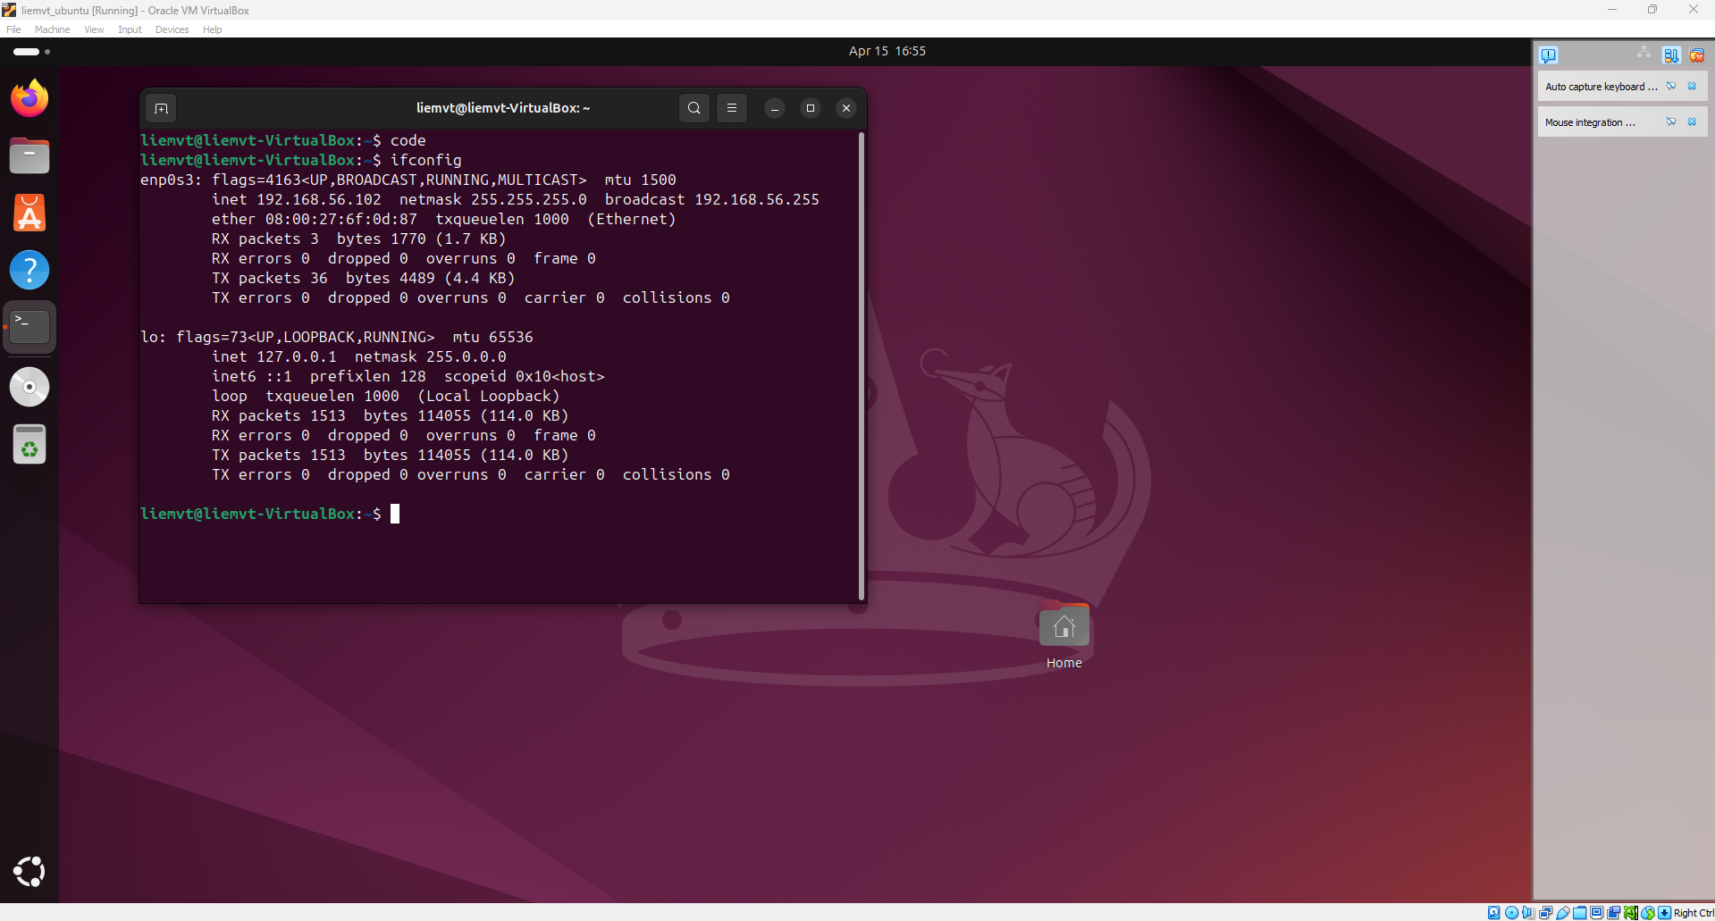
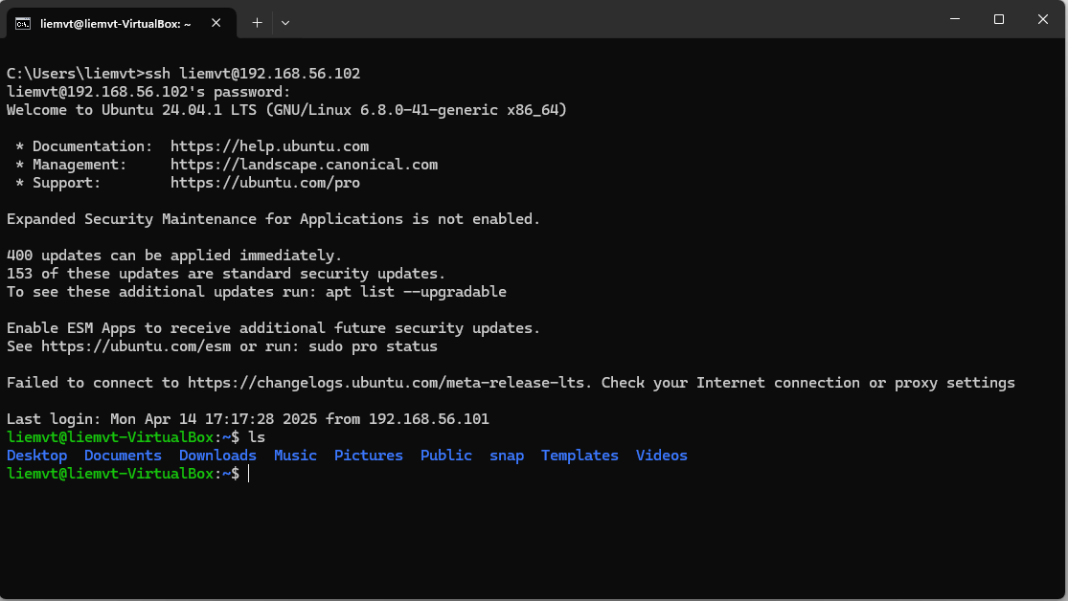
4. IDE
 | vscode :
 |  | điều kiện

 |  | tải apt cho board không hỗ trợ

 | link vscode windown với ubuntu : |  |  |  | https://www.youtube.com/watch?v=uEed_GhIEJg
 |  | Linux in VMware
 |  |  | turn off automatically update in Ubuntu
 |  | apt update
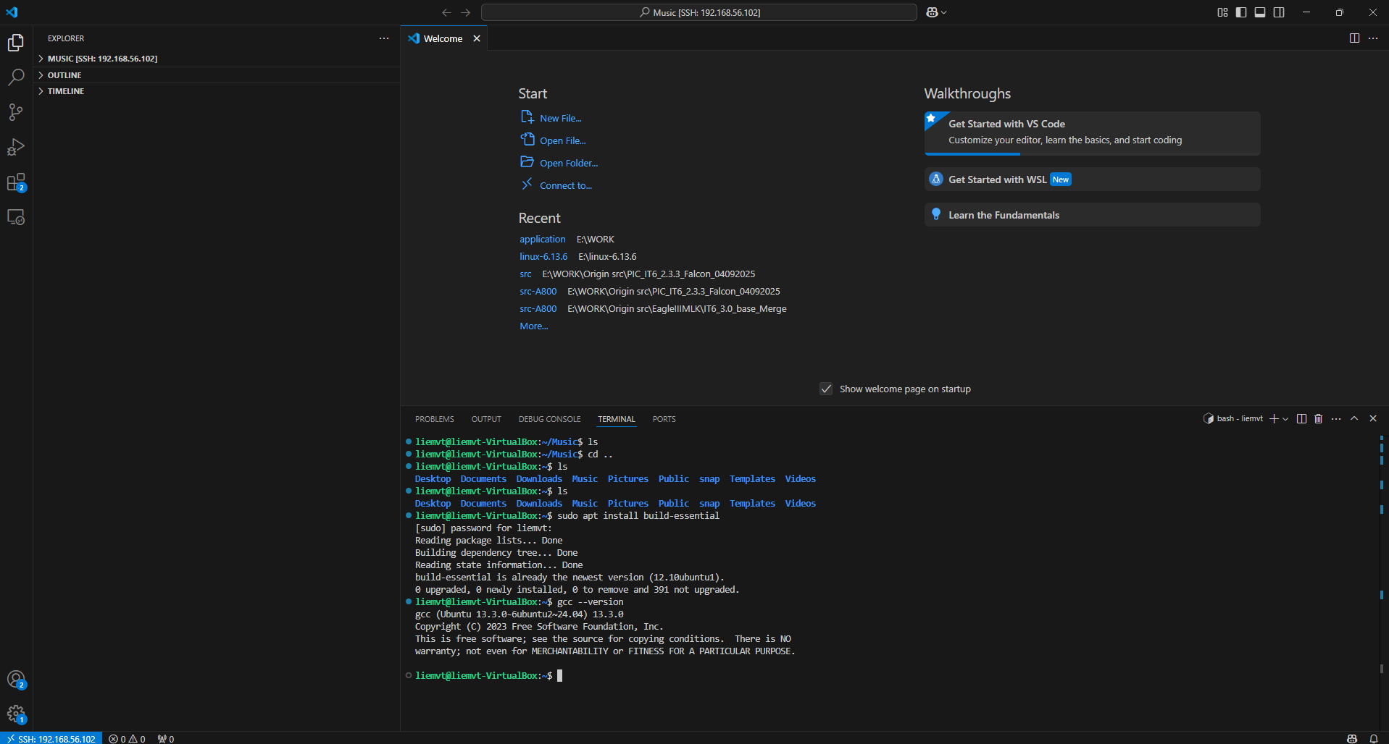
 |  | install open ssh server
 |  | sudo apt install openssh-server
 |  | sudo systemctl enable ssh
 |  | sudo ufw allow ssh
 |  | test ssh from windows
 |  | install vscode + install extensions "Remote Development"
 |  | connect vscode to ubuntu virtual machine: shift + ctrl +P >> ssh fp-liemvt@10.246.149.228
 |  | Create hello world program
 |  |  |  | install build-essential
 |  | Install extension
 |  |  |  | Giao dien cua vscode

 |  | Linux in beagle bone black
 |  | Chuẩn bị sdcard 16Gb
 |  | Tải firmware
 |  | wget https://debian.beagleboard.org/images/bone-debian-9.12-imgtec-armhf-2020-04-06-4gb.img.xz
 |  | Giai nen firmware
 |  | unxz bone-debian-9.12-imgtec-armhf-2020-04-06-4gb.img.xz
 |  | Ghi firmware vao sdcard
 |  | sudo mkdir /media/usb
 |  | sudo dd if=/bone-debian-9.12-imgtec-armhf-2020-04-06-4gb.img of=/dev/sdb
 |  | config share network cho BBB
 |  | config mang tren windows
 |  | ping 192.168.7.1
 |  | sudo /sbin/route add default gw 192.168.7.1
 |  | echo "nameserver 8.8.8.8" >> /etc/resolv.conf
 |  | ping google.com
 |  | https://www.digikey.com/en/maker/blogs/how-to-connect-a-beaglebone-black-to-the-internet-using-usb#:~:text=Right%20Click%20on%20your%20computer,one%20below%20will%20pop%20up.&text=You%20now%20need%20to%20share,see%20the%20sharing%20options%20available.
 |  | connect vscode to BBB
 |  | instal gdb
 |  | sudo apt-get update
 |  | sudo apt-get install gdb
 |  | Create hello world program
 |  | Install extension
 |  | Khong can install build-essential vi tren image co san

